关系图
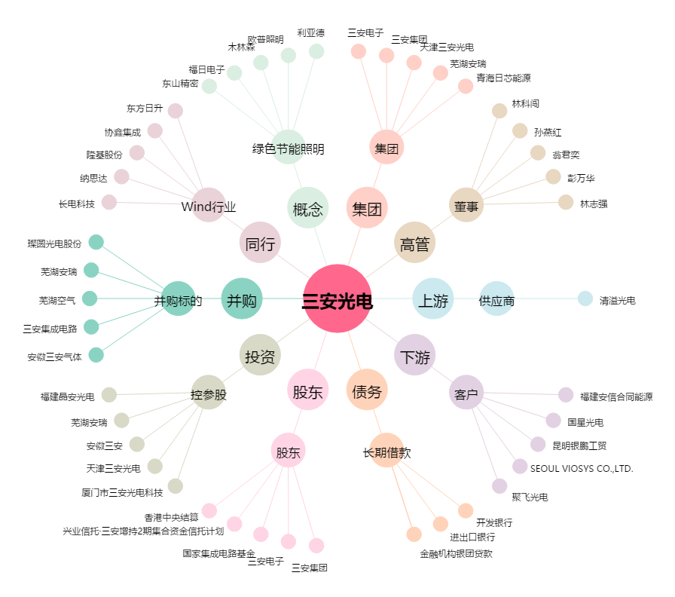
三安光电[600703.SH] - 关系概览图

